Feuil2
Marques | Modèles | Autonomie | L=ht | l=ht | H ou E | Prix
Peugeot | 208 | 430 km | 4.05 m | 1.77 m | Hybride | 34,800 €
Peugeot | 2008 | 320 km | 4.30 m | 1.82 m | Electrique | 37,750 €
Citroën | ë C4 X | 360 km | 4.36 m | 1.83 m | Electrique | 34,800 €
Renault | Mégane | 420 km | 4.21 m | 1.77 m | Hybride | 35,200 €
Etc…

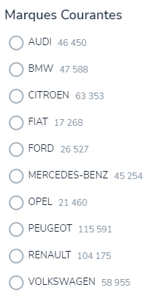

 |  |  |  |  |  |  | Critères
 |  |  |  |  |  | Autonomie | >400
 |  |  |  |  |  | Longueur = Lht | <4.35
 |  |  |  |  |  | Largeur = lht | <1.8
 |  |  |  |  |  | Hybride ou Electrique | H ou E
 |  |  |  |  |  | Prix | <40000
 |  |  |  |  |  | Etc…

 |  |  |  |  |  | Résultat
 |  |  |  |  |  | Marque et Modèle
 |  |  |  |  |  | Ou lignes

Dans cet exemple, je souhaite trouver les voitures qui correspondraient le mieux aux critères ci-dessus
Ou les lignes (sans doute plus simple), qui correspondraient le mieux aux critères ci-dessus |  |  |  |  |  |  |  | Environ 230 voitures
Avec la possibilité que je puisse ajouter des lignes
Est-ce possible ?

